0.構成図
ThinClient
Internet
社内イントラ
OAネットワーク
検証環境
踏み台
AWS Cloud
WorkSpace
VPC
WorkSpaces
接続元IPアドレスを用いたアクセス制御
通信暗号化
(SSL-VPN接続)
SophosUTM
検証環境FAT端末
リモートデスクトップ接続

1.初回ログイン
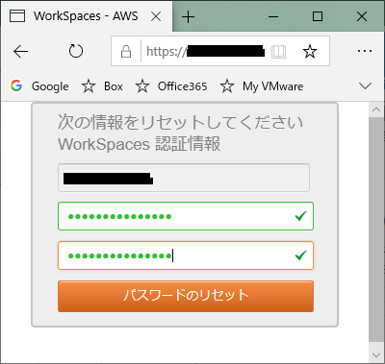
①以下のURLにアクセス ※ブラウザはChromeかFirefoxが必須
https://clients.amazonworkspaces.com/webclient#/main

②以下の画面が表示後に以下のRegistration code欄を入力して、「Register」ボタン押下
・NTTD | wsnrt+JEE9F7
・NEC | wsnrt+ZFDNW3
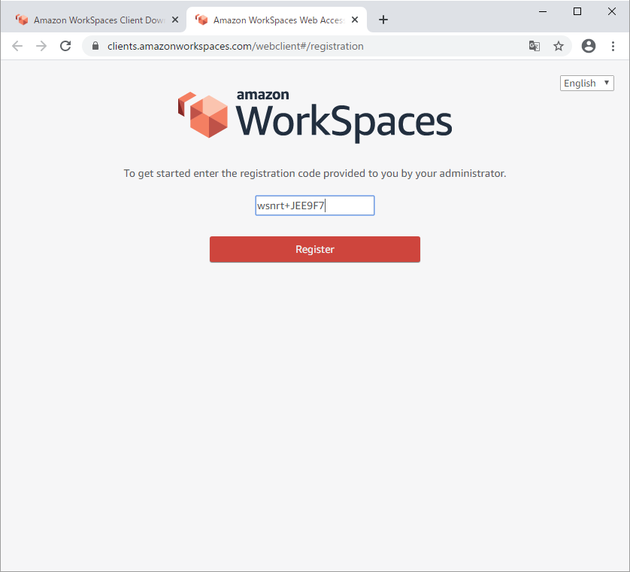
1
2

③以下の画面が表示後に「Forgot Password?」ボタン押下
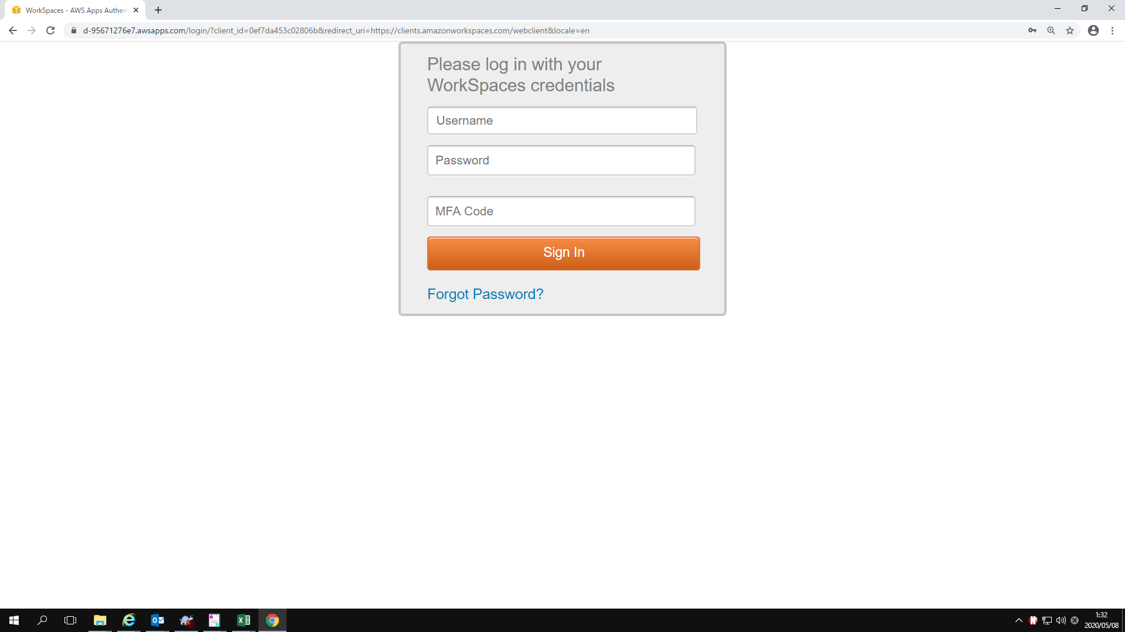

④以下の画面が表示後に「ユーザ名」と「画像が表示されている文字」を入力してください。
・ユーザ名は以下のファイルの「アカウント名（F列）」を参照。
\\10.86.65.251\rey11\システム管理\60_物品管理\シンクライアント\★作業場所担当者確認
ユーザ一覧_0507分.xlsx
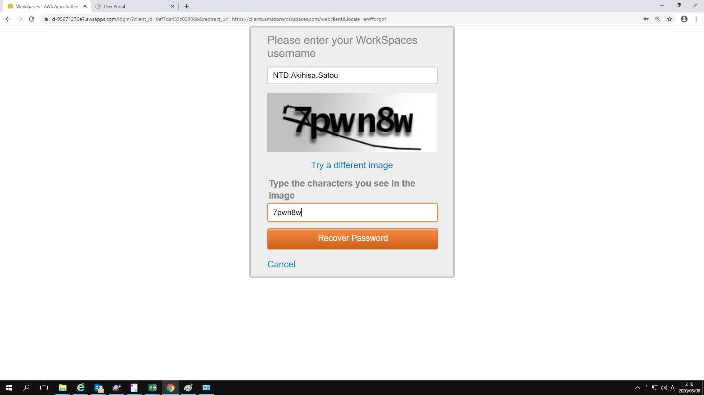

⑤入力後、「Recover Password」ボタンを押下

⑥以下のパスワード変更完了画面が表示されること
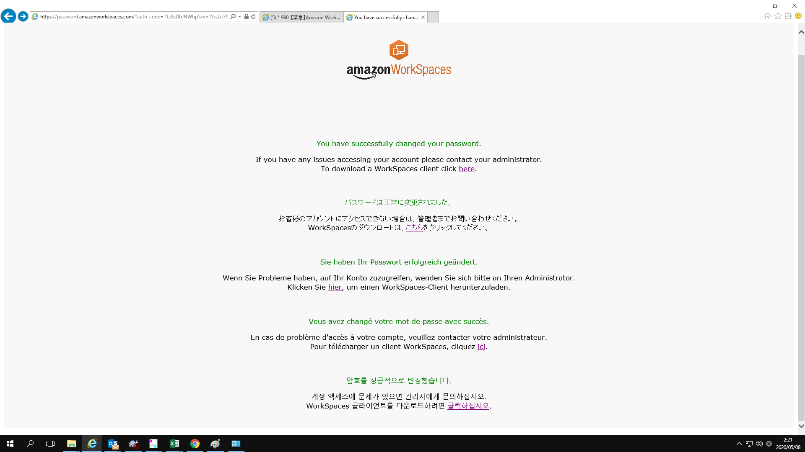

⑦（約1分後）以下のメールの「パスワードをリセットする」リンクを押下
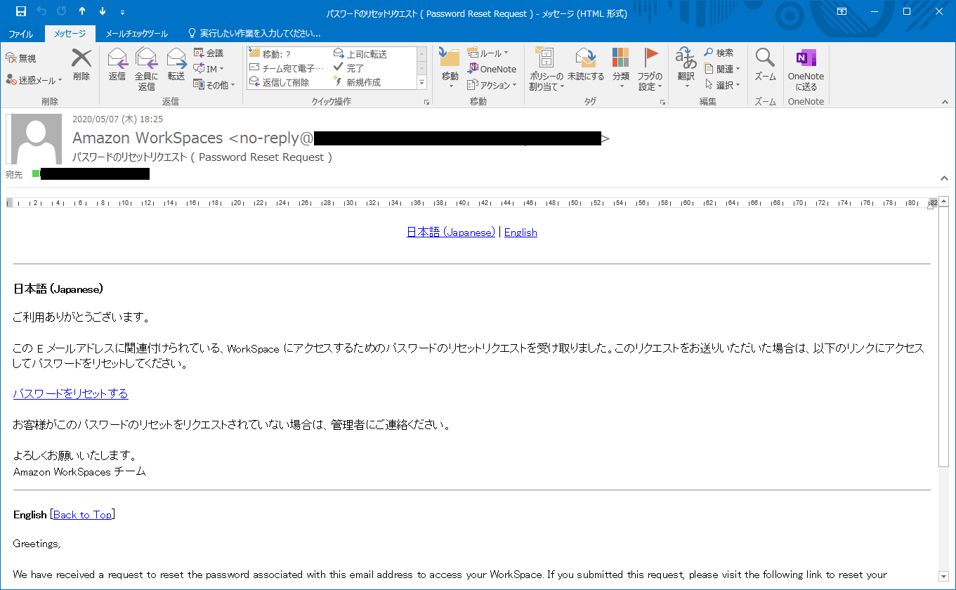

⑧以下の画面で希望するパスワードを入力して、「パスワードのリセット」ボタンを押下
※パスワードは次の条件を満たす必要があります。
8～64文字
次の4つのうち4つを含む
英小文字
英大文字
数字
特殊文字

2.Google Authenticator
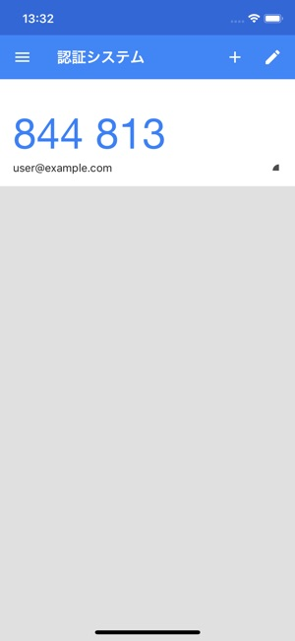
①スマホアプリ「Google Authenticator（Google 認証システム）」をダウンロード


②アプリを起動後、「MFAキー入力」を選択
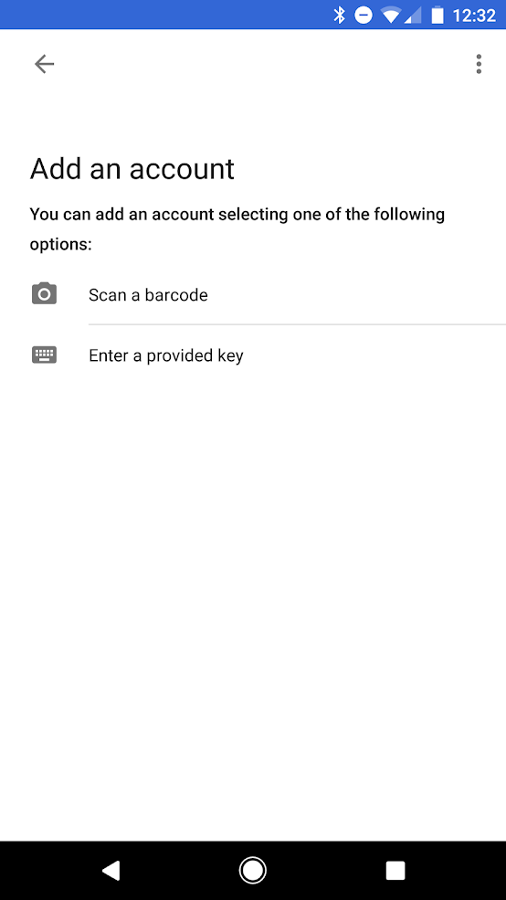

③「アカウント名」と「MFAキー」を入力
・アカウント名は以下のファイルの「アカウント名（F列）」を参照
・MFAキーは以下のファイルの「MFA KEY（H列）」を参照
\\10.86.65.251\rey11\システム管理\60_物品管理\シンクライアント\★作業場所担当者確認
ユーザ一覧_0507分.xlsx
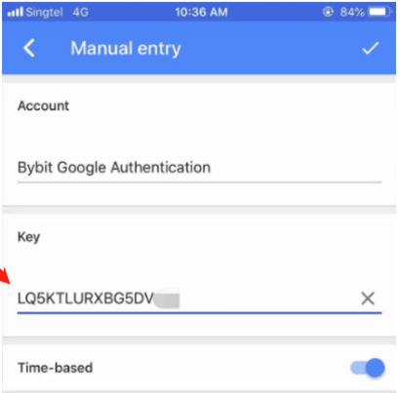

④以下の数字6桁がワンタイムパスワード

3.Workspacesクライアント
１．Workspacesクライアントをインストール

 | １－１．Workspacesクライアントインストーラー実行
 |  | ・以下のURLより、「Windows Download」をクリックします。
 |  | https://clients.amazonworkspaces.com/
 |  | ・使用しているOSにあったインストーラーを選択

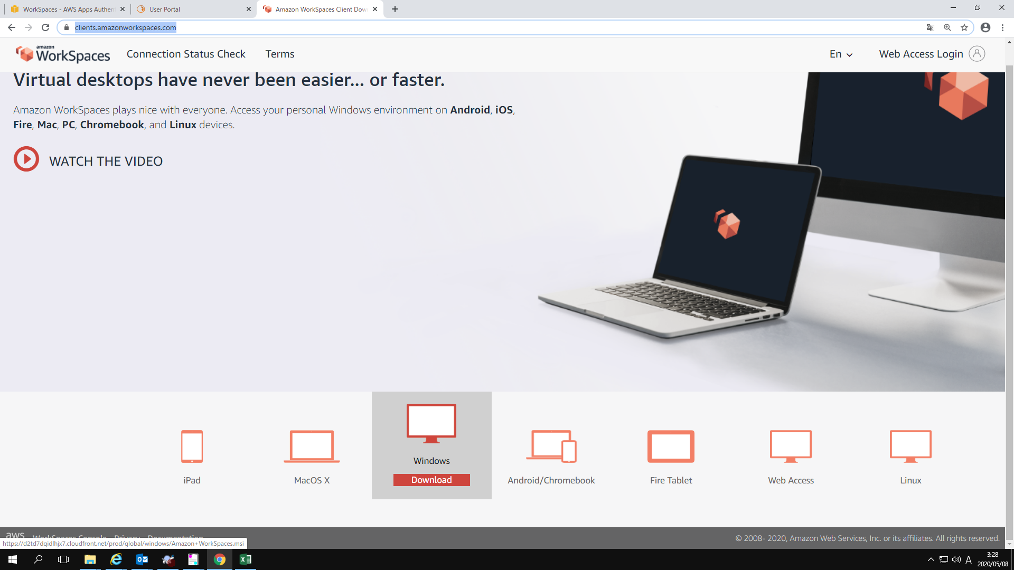

例.windowsの場合
1

 |  | ・インストーラの設定をすすめます。
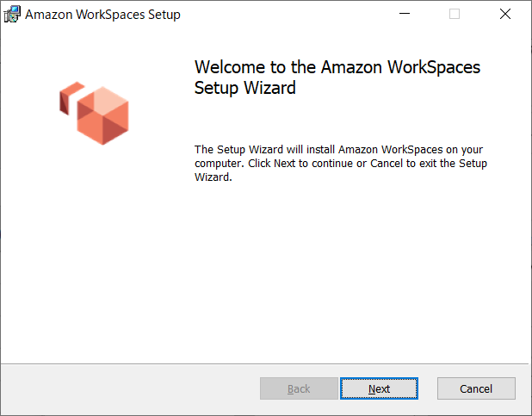
1

 |  | ・インストーラの設定をすすめます。
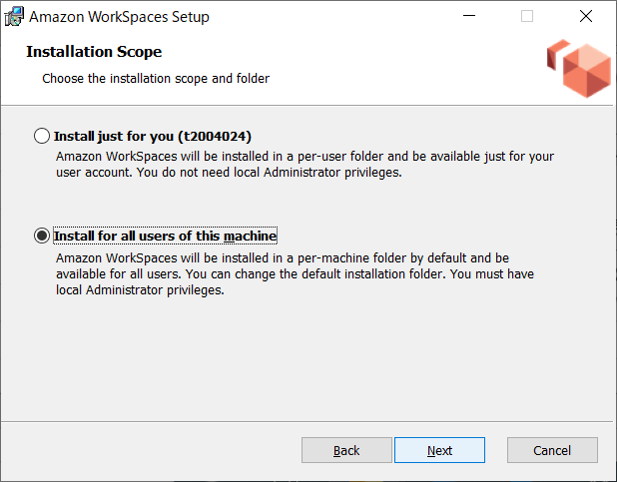
1
2

 |  | ・インストーラの設定をすすめます。
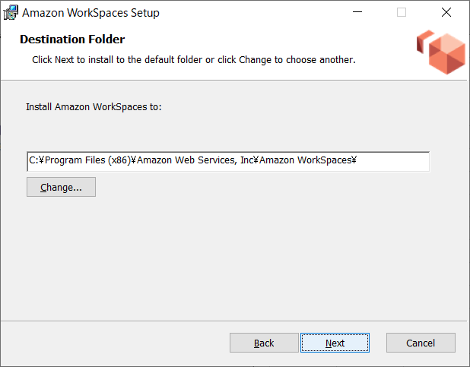
1

 |  | ・インストーラの設定をすすめます。
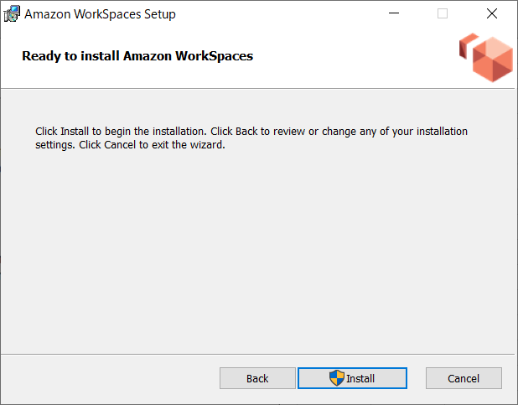
1

 |  | ・インストーラの設定を完了します。
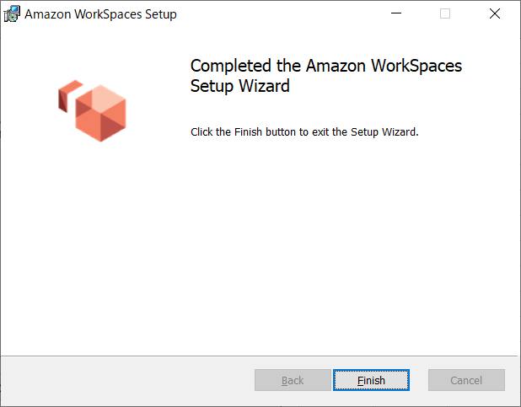
1

4.Sophos SSL-VPNクライアント
１．Sophos SSL-VPNクライアントインストール
 | １－１．以下のサイトからSophosのクライアントをダウンロードする
 |  | NEC | https://13.112.151.235
 |  | NTTD | https://18.181.115.237

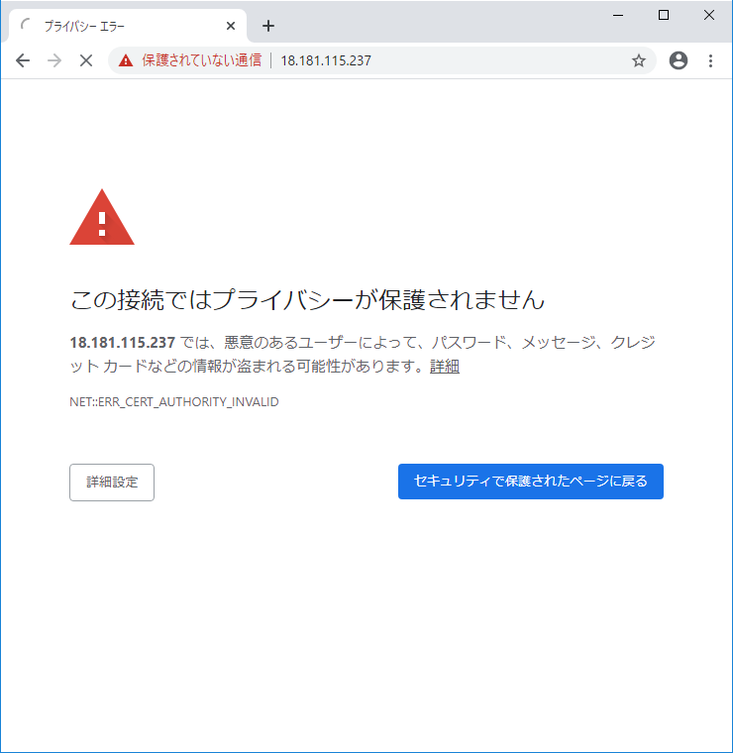
1

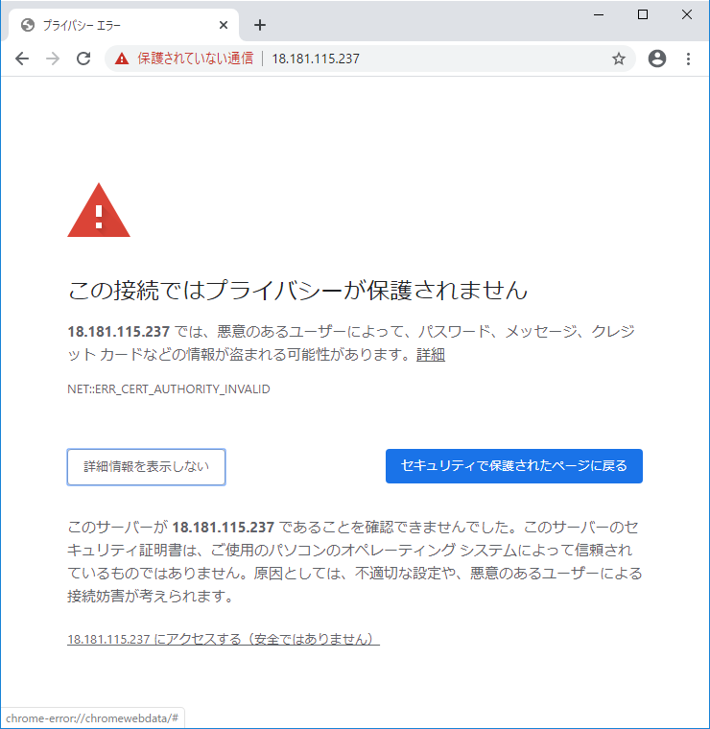
1

 | １－２．Sophosユーザポータルへログインする。
 |  | ①：Workspacesのアカウント名、1.初回ログイン時に設定したパスワードを入力
 |  | ②：「ログイン」をクリックする

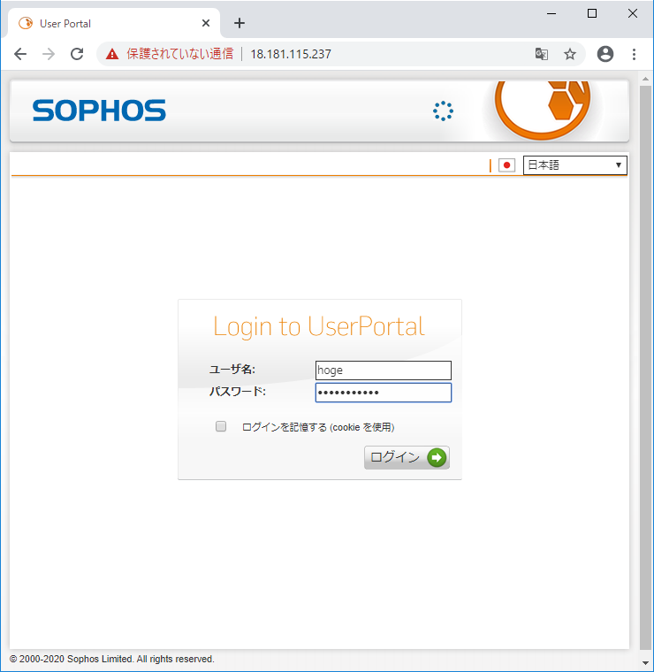
1
2

 | １－３．リモートアクセスタブをクリック
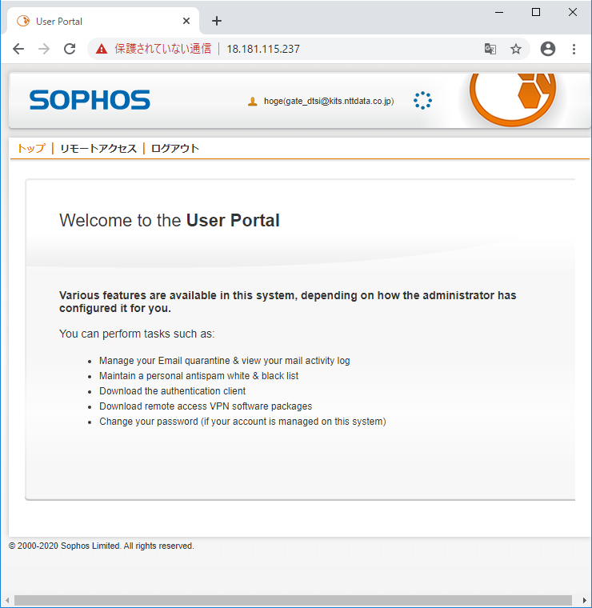
1

 | １－４．SSL-VPNクライアントをダウンロード
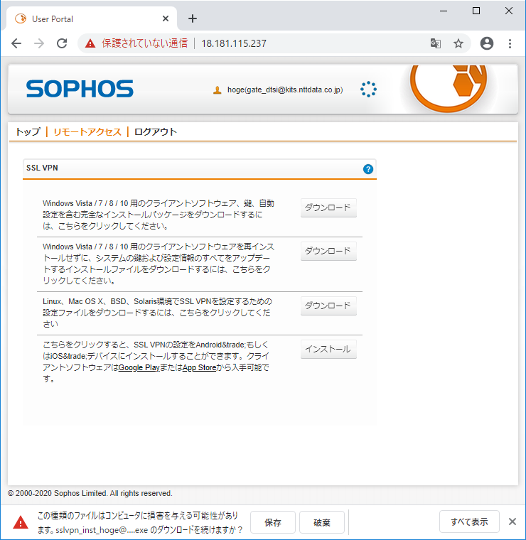
1
2

 | １－５．SSL-VPNクライアントを管理者として実行

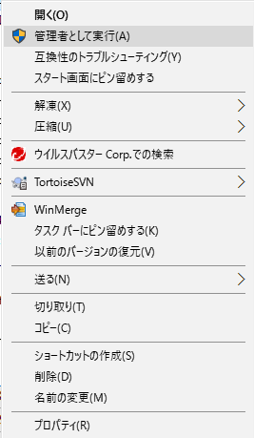
1

 |  | インストーラの設定
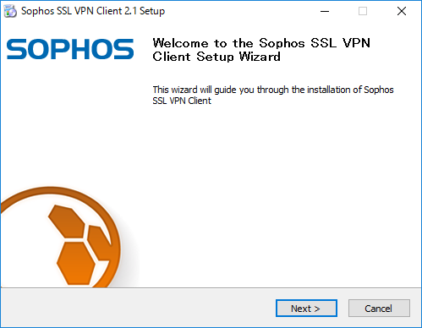
1

 |  | インストーラの設定
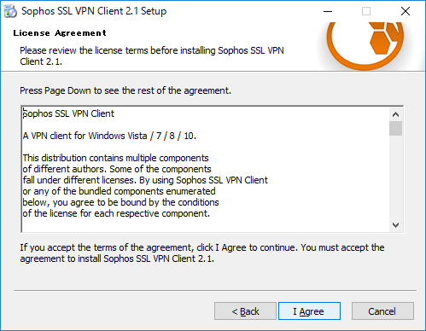
1

 |  | インストーラの設定
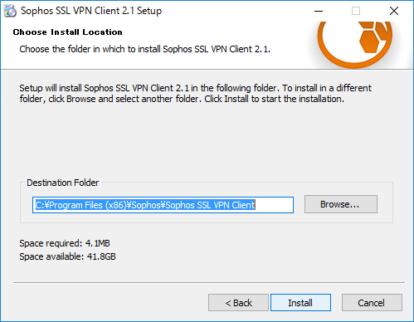
1

 |  | インストーラの設定
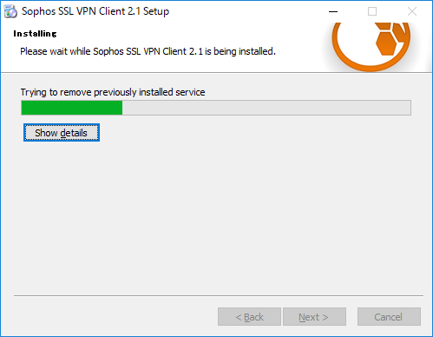

 |  | インストーラの設定
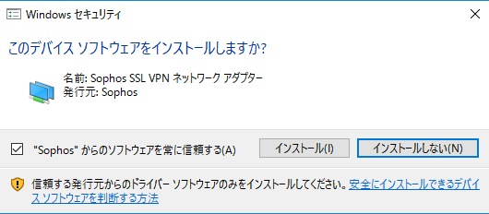
1

 |  | インストーラの設定
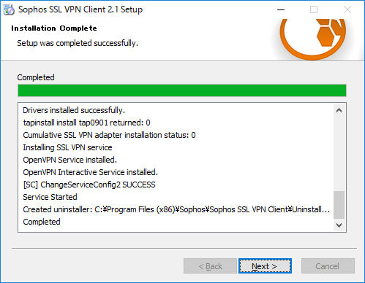
1

 |  | インストール完了
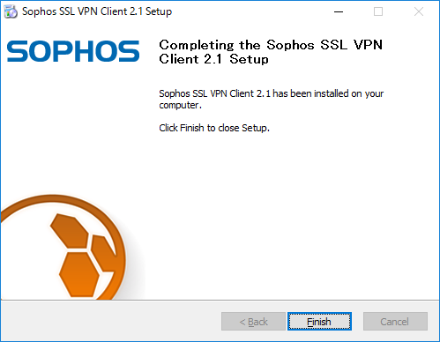
1

 | １－６．SSL-VPNインストール確認
 |  | 信号機のようなものが常駐していること

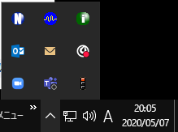
1

２．SSL-VPN設定
 | ２－１．SSL-VPNクライアントの「設定」をクリックする
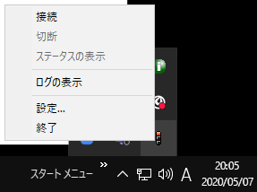
1

 | ２－２．プロキシ設定
 |  | 「システムのプロキシ設定を使用」を選択し「OK」をクリック
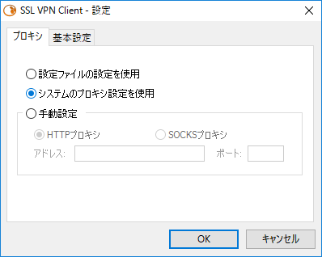
1
2

３．SSL-VPN接続
 | ３－１．SSL-VPN接続
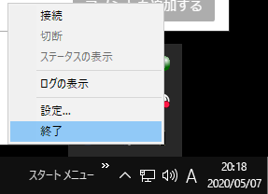
1

 | ３－２．「SSL VPN - ユーザ認証」

 |  | ・Workspacesのアカウント名、パスワードを入力

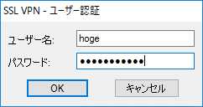
1
2

 | ３－３．「SSL VPN - プロキシ認証」
 |  | 社内LANのプロキシ情報を入力

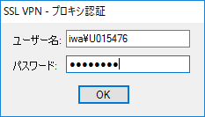
1
2

 | ３－４．SSL-VPN接続確認
 |  | 信号機みたいなのが緑になる

1

5.Workspacesログイン
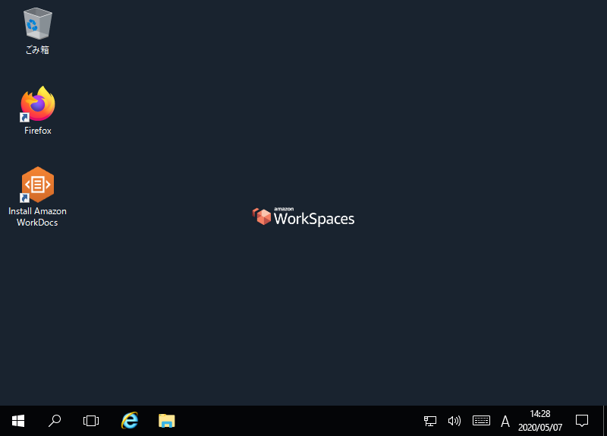
５．Workspacesへのログイン
 | ５－１．Workspacesへのログイン
 |  | ・デスクトップに出来た下記アイコンをダブルクリックします。
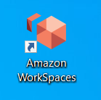

 |  | ・登録コード（registration code）を入力します。
 |  |  | NTTD | wsnrt+JEE9F7
 |  |  | NEC | wsnrt+ZFDNW3

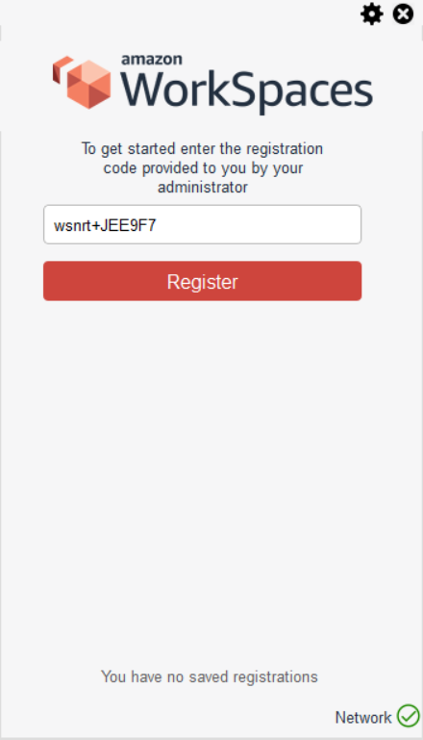
1
2

 |  | ・ログイン情報を入力します。
 |  | ①：ユーザ名（アカウント名）
 |  | ②：パスワード（シート：初回ログインで変更したパスワード）
 |  | ③：MFAトークン

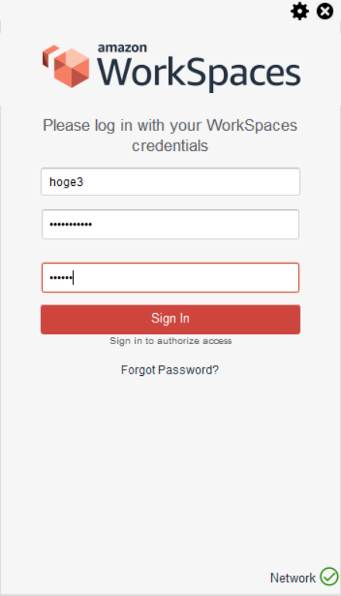
1
2
3
4

 |  |  |  |  | スマホでトークン確認
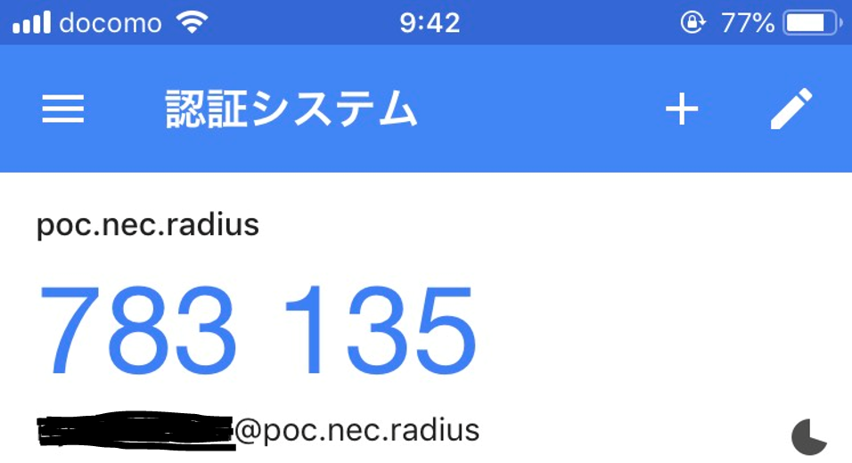

 |  | ・パスワードを保存しない

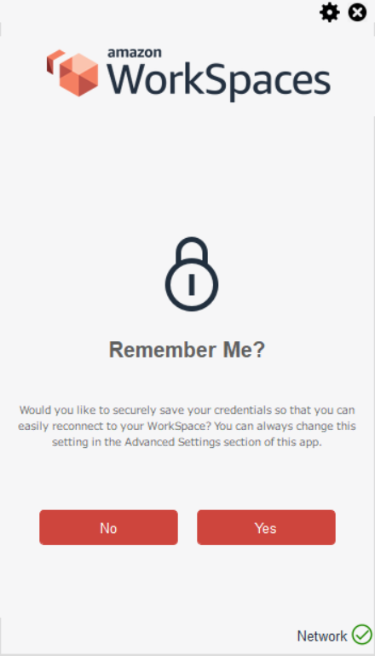
1

 |  | ・（約5～10分後）Workspacesにログインできることを確認する。

6.初期設定
６．Workspaces初期設定（初回のみ）

 | ６－１．タイムゾーン変更
 |  | ・設定画面を開きます。
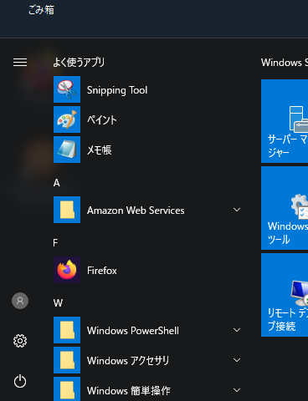
1

 |  | ・時刻と言語を設定
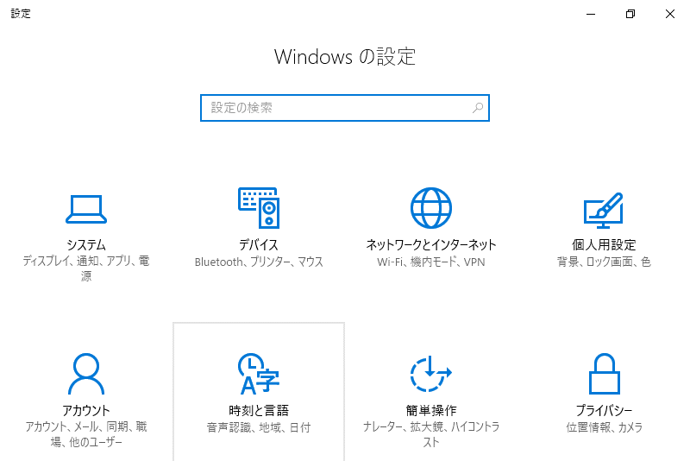
1

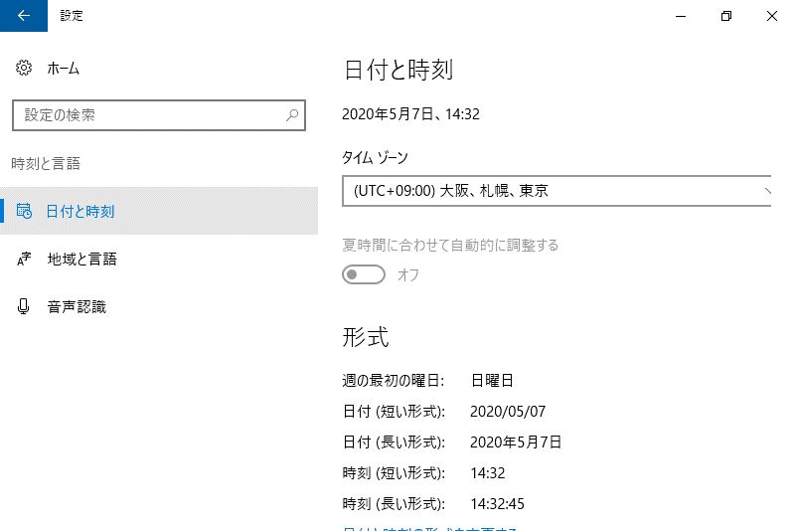
1
2

7.検証FAT端末接続
７．検証LAN PCへの接続
 | ７－１．リモートデスクトップ起動
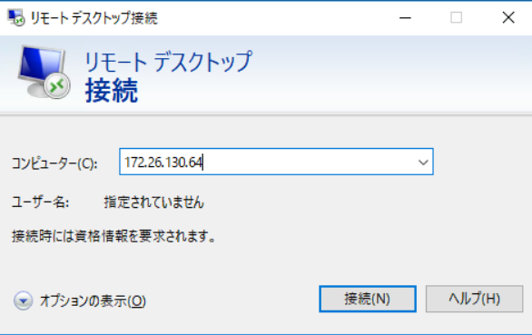
1

 | ７－２．検証LAN PCのログイン情報入力

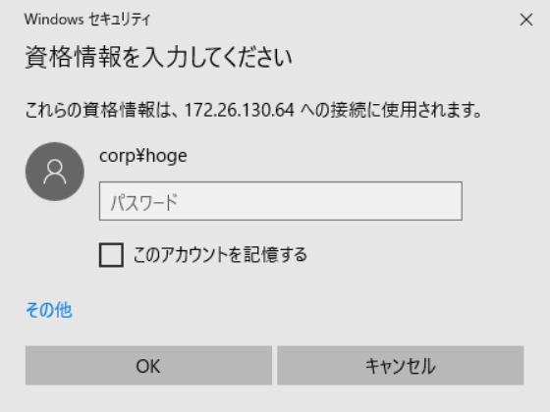
1

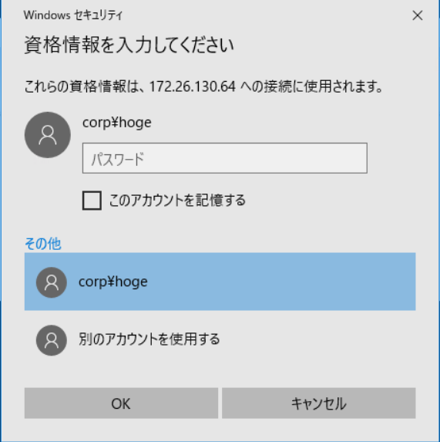
1

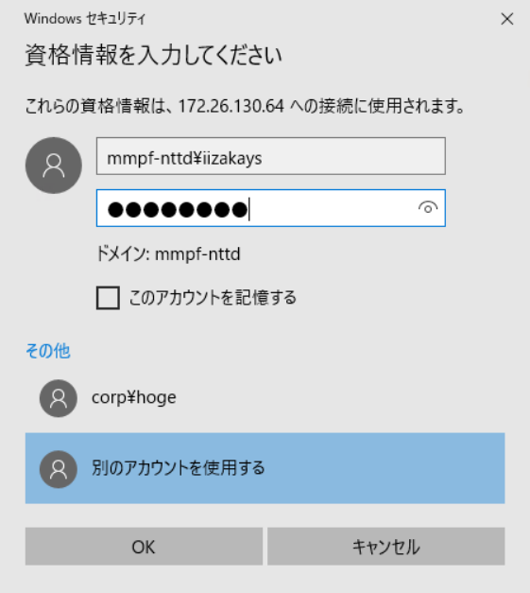
1
2
3

 |  | キーボードは英字キーボード
 |  | 英字キーボード設定は、「\」の入力が不可能。
 |  | リモートデスクトップ接続時のドメインを指定する際は、「ドメイン名\ユーザ名」ではなくて「ユーザ名@ドメイン名」で指定する
 |  | ※「@」は「Shift＋2」で出力可能

8.切断
８．SSL-VPN切断
 | ８－１．SSL-VPN切断
 |  | SSL-VPNクライアントを右クリックする
1

 | ８－２．SSL-VPN切断

1

